widget_static-pivot-table_16480
Emergenze erogate
 | TIPO
 | EMERGENZE
CRITICITA | NUMERO
B | 124
V | 14,884
G | 11,280
R | 4,228
Totale | 30,516

Pazienti assistiti
 | TIPO
 | PAZIENTI
VAL.SANITARIA | NUMERO
0 | 4,906
1 | 20,757
2 | 5,012
3 | 679
4 | 483
Totale | 31,837

Trasporti intraospedalieri urgenti
B | 20
V | 19
G | 146
R | 95
 | TIPO
 | TIU
CRITICITA | NUMERO
B | 20
V | 19
G | 146
R | 95
Totale | 280

Foglio1
Patologie prevalenti
 | CRITICITA PRESUNTA
 | B | G | R | V | Totale
PATOLOGIA | NUMERO | NUMERO | NUMERO | NUMERO | NUMERO
C01TRAUMA | 17 | 2,491 | 561 | 3,791 | 6,860
C02 CARDIOLOGICO | 10 | 1,513 | 1,316 | 640 | 3,479
C03 RESPIRATORIO | 6 | 2,218 | 663 | 460 | 3,347
C04 NEUROLOGICO | 2 | 2,676 | 1,116 | 1,022 | 4,816
C05 PSICHIATRICA | 10 | 101 | 6 | 711 | 828
C06 NEOPLASTICA | 1 | 130 | 25 | 242 | 398
C07 INTOSSICAZIONE | 5 | 232 | 84 | 471 | 792
C08 METABOLICA | 1 | 112 | 30 | 48 | 191
C09 GASTROENTROLOGICA | 1 | 511 | 21 | 1,708 | 2,241
C10 UROLOGICA | 2 | 52 | 1 | 792 | 847
C11 OCULISTICA |  | 3 |  | 49 | 52
C12 OTORINOLARINGOIATRICA | 1 | 29 |  | 222 | 252
C13 DERMATOLOGICA |  |  |  | 17 | 17
C14 OSTETRICA |  | 239 | 13 | 112 | 364
C15 INFETTIVA | 11 | 323 | 22 | 1,162 | 1,518
C19 ALTRA PATOLOGIA | 45 | 572 | 61 | 3,269 | 3,947
C20 PATOLOGIA NON IDENTIFICATA | 12 | 78 | 309 | 168 | 567
Totale | 124 | 11,280 | 4,228 | 14,884 | 30,516

Ospedali di destinazione
 | VALUTAZIONE SANITARIA
 | 0 | 1 | 2 | 3 | 4 | Totale
OSPEDALE | NUMERO | NUMERO | NUMERO | NUMERO | NUMERO | NUMERO
ALTRO OSPEDALE | 1 | 16 | 3 | 1 |  | 21
BOBBIO |  | 291 | 28 | 3 |  | 322
CASTEL SAN GIOVANNI |  | 686 | 18 | 2 |  | 706
FIDENZA |  | 122 | 40 | 5 |  | 167
FIORENZUOLA |  | 1,224 | 39 | 2 |  | 1,265
NON TRASPORTATO | 4,888 |  |  |  | 583 | 5,471
OSPEDALE CIVILE CREMONA |  | 334 | 81 | 12 |  | 427
PARMA | 1 | 7 | 34 | 65 |  | 107
PAVIA (AZ OSP) |  | 1 | 1 | 2 |  | 4
PIACENZA | 16 | 18,029 | 4,760 | 581 | 7 | 23,393
Totale | 4,906 | 20,710 | 5,004 | 673 | 590 | 31,883

Foglio2
 |  | CRITICITA_ASSEG
 |  | B | V | G | R | Totale
MEZZO | STATO | NUMERO | NUMERO | NUMERO | NUMERO | NUMERO
ALTRO | EM | 1 | 27 | 48 | 50 | 126
PIACENZA_PA_2 | EM | 11 | 1146 | 751 | 261 | 2169
PIACENZA_PA_1 | EM | 29 | 2397 | 1436 | 573 | 4435
PIACENZA_I_M_100 | EM | 9 | 130 | 508 | 1156 | 1803
PIACENZA_IND_100 | EM | 4 | 117 | 1264 | 1084 | 2469
PIACENZA_CR_2 | EM | 10 | 1172 | 762 | 243 | 2187
PIACENZA_CR_1 | EM | 17 | 2280 | 1514 | 560 | 4371
PCVERNASCA_1 | EM |  | 28 | 19 | 16 | 63
PCTRAVO_1 | EM |  | 158 | 143 | 58 | 359
PCSANNICOLO_1 | EM | 5 | 785 | 731 | 298 | 1819
PCSANGIORGIO_1 | EM |  | 699 | 587 | 186 | 1472
PCROVELETO_I_100 | EM |  | 32 | 409 | 313 | 754
PCROVELETO_1 | EM | 3 | 563 | 485 | 169 | 1220
PCRIVERGARO_1 | EM | 2 | 453 | 416 | 148 | 1019
PCPODENZANO_1 | EM | 1 | 70 | 61 | 30 | 162
PCPIANELLO_1 | EM | 2 | 150 | 118 | 59 | 329
Distribuzione interventi
PCPDELLOLIO_1 | EM | 1 | 553 | 435 | 163 | 1152 |  | ANPAS | 18189
PCOTTONE_1 | EM |  | 36 | 20 | 8 | 64 |  | CRI | 12201
PCMORFASSO_1 | EM |  | 42 | 39 | 21 | 102 |  | AUSL | 8776
PCMONTICELLI_1 | EM | 1 | 584 | 483 | 207 | 1275
PCMARSAGLIA_1 | EM | 2 | 116 | 103 | 36 | 257
PCLUGAGNANO_1 | EM | 1 | 255 | 282 | 97 | 635
PCGROPPARELLO_1 | EM |  | 60 | 54 | 15 | 129
PCFIORENZ_I_100 | EM | 1 | 63 | 716 | 583 | 1363
PCFIORENZUOL_IND | EM |  |  | 3 | 2 | 5
PCFIORENZUOLA_1 | EM | 4 | 822 | 658 | 282 | 1766
PCFERRIERE_1 | EM | 1 | 21 | 21 | 12 | 55
PCFARINI_I_100 | EM | 6 | 19 | 181 | 98 | 304
PCFARINI_1 | EM | 2 | 134 | 171 | 50 | 357
PCCSGIOVAN_I_100 | EM |  | 73 | 669 | 494 | 1236
PCCSGIOVANNI_1 | EM | 7 | 877 | 694 | 268 | 1846
PCCORTEMAGGIOR_1 | EM |  | 527 | 425 | 153 | 1105
PCCARPANETO_1 | EM |  | 193 | 217 | 103 | 513
PCBORGONOVO_1 | EM | 4 | 652 | 504 | 181 | 1341
Attività MSA per codice uscita
PCBOBBIO_I_M_100 | EM | 3 | 16 | 109 | 75 | 203
PCBOBBIO_IND_1 | EM |  | 98 | 196 | 79 | 373 |  | ROSSO | 3884
PCAGAZZANO_1 | EM |  | 31 | 52 | 11 | 94 |  | GIALLO | 4055
Totale | Totale | 127 | 15379 | 15284 | 8142 | 38932 |  | VERDE BIANCO | 571
 |  |  |  |  |  |  |  |  | 8510

Codice gravità
 |  |  |  |  |  |  |  | Cod.0 | 778
 |  |  |  |  |  |  |  | Cod.1 | 3426
 |  |  |  |  |  |  |  | Cod.2 | 3182
 |  |  |  |  |  |  |  | Cod.3 | 686
 |  |  |  |  |  |  |  | Cod.4 | 450
 |  |  |  |  |  |  |  |  | 8522

Presenza MSA cod 2
 |  |  |  |  |  |  | MSA | 3182 |  | MSA | 3884
 |  |  |  |  |  |  | Totale | 5012 |  | BLS | 344

MSA sul codice rosso

MSA sul codice 3
 |  |  |  |  |  |  | MSA | 686
 |  |  |  |  |  |  | Totale | 0

Foglio4
FHQ MSA vs MSB
MSA_MSB | TOT_INTERVENTI_FHQ_SUM | Sono considerate come First Hour Quintet (tempo dipendenti), le seguenti Patologie: SINDROME CORONARICA ACUTA C0203 - Dolore toracico C0207 - Infarto miocardico acuto con soprasliv. del tratto ST (STEMI) C0206 - Sindrome coronarica acuta ARRESTO CARDIO-CIRCOLATORIO C0205 - Arresto cardio-circolatorio C0208 - Arresto cardiaco rianimato (esclusi i codici Patologia da C0101 a C0116) INSUFFICIENZA RESPIRATORIA ACUTA C0301 - Distress respiratorio C0303 - Crisi asmatica/Laringospasmo C0305 - Insufficienza respiratoria cronica STROKE (ICTUS) C0404 - Ictus/deficit neurologico TRAUMA MAGGIORE CRITICO codici patologia da C0101 a C0116
MSA GOMMA/ELI | 1,396
MSB | 444

Mezzi utilizzati nelle FHQ
PROFILO_ASSISTENZIALE | TOT_INTERVENTI_FHQ_SUM
MSA - ELI | 78
MSA - ALS | 480
MSA - ILS | 838
MSB - BLSD | 444

Foglio5
Dolore Toracico valore presenza MSA 78%
PROFILO_ASSISTENZIALE | TOT_INTERVENTI_FHQ_SUM
MSA - ELI | 6
MSA - ALS | 100
MSA - ILS | 370
MSB - BLSD | 137
 | 613

ACC valore presenza MSA 98%
PROFILO_ASSISTENZIALE | TOT_INTERVENTI_FHQ_SUM
MSA - ELI | 16
MSA - ALS | 206
MSA - ILS | 87
MSB - BLSD | 5
 | 314

Insuf. respiratoria valore presenza MSA 56%
PROFILO_ASSISTENZIALE | TOT_INTERVENTI_FHQ_SUM
MSA - ALS | 84
MSA - ILS | 207
MSB - BLSD | 233
 | 524

Deficit Neurologico valore presenza MSA 76%
PROFILO_ASSISTENZIALE | TOT_INTERVENTI_FHQ_SUM
MSA - ELI | 7
MSA - ALS | 46
MSA - ILS | 137
MSB - BLSD | 61
 | 251

Trauma cod. 3 e 4 valore presenza MSA 94%
PROFILO_ASSISTENZIALE | TOT_INTERVENTI_FHQ_SUM
MSA - ELI | 49
MSA - ALS | 44
MSA - ILS | 37
MSB - BLSD | 8
 | 138

Foglio6
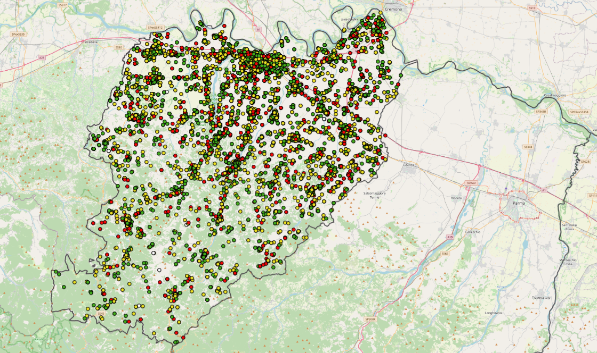
COMUNE | EMERGENZE

AGAZZANO | 173
ALSENO | 301
ALTA VAL TIDONE | 38
BESENZONE | 62
BETTOLA | 226
BOBBIO | 387
BORGONOVO | 3
BORGONOVO VAL TIDONE | 902
CADEO | 616
CALENDASCO | 257
CAMINATA | 11
CAORSO | 501
CARPANETO PIACENTINO | 598
CASTEL SAN GIOVANNI | 1,555
CASTELL ARQUATO | 394
CASTELVETRO PIACENTINO | 461
CERIGNALE | 18
COLI | 96
CORTE BRUGNATELLA | 97
CORTEMAGGIORE | 502
FARINI | 233
FERRIERE | 137
FIORENZUOLA D ARDA | 1,491
GAZZOLA | 160
GOSSOLENGO | 329
GRAGNANO TREBBIENSE | 313
GROPPARELLO | 219
LUGAGNANO | 1
LUGAGNANO VAL D ARDA | 341
MONTICELLI D ONGINA | 538
MORFASSO | 119
NIBBIANO | 81
OTTONE | 81
PAVIA | 1
PECORARA | 52
PIACENZA | 12,933
PIANELLO VAL TIDONE | 344
PIOZZANO | 35
PODENZANO | 688
PONTE DELL OLIO | 694
PONTENURE | 562
RIVERGARO | 702
ROTTOFRENO | 1,020
SAN GIORGIO PIACENTINO | 502
SAN PIETRO IN CERRO | 74
SARMATO | 238
TRAVO | 226
VERNASCA | 166
VIGOLZONE | 320
VILLANOVA SULL ARDA | 109
ZERBA | 12
ZIANO PIACENTINO | 192
Totale | 30,112

Foglio8
ATTIVITA' ASSOCIAZIONI
ANPAS CARPANETO |  | 1,281
ANPAS CORTEMAGGIORE |  | 1,046
ANPAS CROCE BIANCA |  | 2,572
CRI |  | 5,186
ANPAS TRAVO |  | 646
ANPAS CASTEL S.GIOVANNI |  | 1,550
CASTEL SAN GIOVANNI
 |  | CLASSE1 | CLASSE2 | CLASSE3 | CLASSE3E | CLASSE4/5 | TOTALE | ASSOCIAZIONE | NUMERO TRASPORTI
 | 157 |  |  |  |  |  | 157 | ANPAS CARPANETO | 1,281
INFERMIERE118 | 13 |  | 11 | 145 |  |  | 168 | ANPAS CORTEMAGGIORE | 1,046
MEDICO+INFERMIERE | 8 |  |  | 4 | 20 | 31 | 64 | ANPAS CROCE BIANCA | 2,572
SOCCORRITORE | 163 | 401 | 452 |  |  |  | 1016 | CRI | 5,186
TOTALE | 341 | 401 | 463 | 149 | 20 | 31 | 1405 | ANPAS TRAVO | 646
FIORENZUOLA |  |  |  |  |  |  |  | ANPAS CASTEL S.GIOVANNI | 1,550
 |  | CLASSE1 | CLASSE2 | CLASSE3 | CLASSE3E | CLASSE4/5 | TOTALE | Totale | 12,281
 | 147 |  |  |  |  |  | 147
INFERMIERE118 | 12 |  | 2 | 338 |  |  | 352
MEDICO+INFERMIERE | 3 |  |  | 1 | 11 | 40 | 55 | AUSLPC | NUMERO TRASPORTI
SOCCORRITORE | 111 | 303 | 740 |  |  |  | 1154 | PIACENZA 1 | 648 | Jan-23
TOTALE | 273 | 303 | 742 | 339 | 11 | 40 | 1708 | PIACENZA 2 | 301 | May-23
PIACENZA |  |  |  |  |  |  |  | PIACENZA NOTTE | 138
 |  | CLASSE1 | CLASSE2 | CLASSE3 | CLASSE3E | CLASSE4/5 | TOTALE | FIORENZUOLA NOTTE | 82
 | 3711 |  |  |  |  |  | 3711 | CSG NOTTE | 52
ATTIVITA' AUSLPC
PIACENZA 1 |  | 648
PIACENZA 2 |  | 301
PIACENZA NOTTE |  | 138
FIORENZUOLA NOTTE |  | 82
CSG NOTTE |  | 52
TIU |  | 280
INFERMIERE118 | 66 |  | 15 | 81 |  |  | 162 | TIU | 280
MEDICO+INFERMIERE | 48 |  |  | 2 | 32 | 96 | 179 | Totale | 1,501
OSTETRICA | 5 |  |  |  |  |  | 5
SOCCORRITORE | 2480 | 411 | 1290 |  |  |  | 4181
TOTALE | 6310 | 411 | 1305 | 83 | 32 | 96 | 8238

 |  |  |  | 100% DI PRESENZA MEDICO E/O INFEMRIERISTICA NELLE CLASSI 3-3E-4/5

